DESCRIPCIÓN DEL INFORME
DESCRIPCIÓN DEL INFORME

 | Previo a diligenciar el Informe 58 - Oficiales de Cumplimiento, se debe validar la calidad de sujeto obligado a implementar un SAGRILAFT y/o PTEE, para ello hay que revisar lo dispuesto en los numerales 4.1. y 4.2. Capitulo X y los numerales 4.1. y 4.2. del Capitulo XIII de la Circular Básica Jurídica. Los nuevos Sujetos Obligados a implementar el SAGRLAFT y/o PTEE a 31 de mayo de 2025, deberán presentar este informe antes de esta fecha. En el evento de ser Sujeto Obligado a los dos programas y designar oficiales principales y suplentes diferentes, puede diligenciar un solo informe para reportar toda la información. Adicionalmente, se comunica a los Oficiales de Cumplimiento que, la manera de informar su desvinculación a una sociedad es atreves del Informe 58 – Oficiales de Cumplimiento, el cual debe ser diligenciado como última acción antes de su desvinculación; en caso de fuerza mayor será el representante legal quien diligencie la terminación del vínculo jurídico.

El Informe 58 - Oficiales de Cumplimiento se deberá diligenciar teniendo en cuenta las condiciones señaladas en la Circular Externa 100-000002 del 14 marzo de 2025, la cual podrá encontrar en el siguiente link:
 | Circular Externa 100-000002 del 14 marzo de 2025

El diligenciamiento del informe, debe realizarse utilizando herramientas que generen archivos en el lenguaje estándar XBRL. Para facilitar este proceso, la Superintendencia pone a disposición el XBRL Express.

El envío del archivo generado debe realizarse a través del Sistema Integrado de Reportes Financieros – SIRFIN, accediendo mediante la página web de la Entidad."

El informe esta compuesto por los siguientes formularios:

Datos del Sujeto Obligado:
 | Información general

Formularios:
 | [5810] Información Básica
 | [5820] Oficiales de cumplimiento
[5810] Carátula
[5820] Información del oficial de cumplimiento
 | Contiene los datos principales del Sujeto Obligado
 | Datos sobre básicos sobre la designación y funciones del Oficial de Cumplimiento.

ASPECTOS GENERALES
ASPECTOS DE CARÁCTER GENERAL SOBRE EL DILIGENCIAMIENTO

1. DESCARGA APLICATIVO XBRL EXPRESS

El diligenciamiento del informe, debe realizarse utilizando herramientas que generen archivos en el lenguaje estándar XBRL, para facilitar este proceso, la Superintendencia ha puesto a disposición el aplicativo XBRL Express. La herramienta está disponible únicamente para los Sujetos Obligados a implementar un SAGRILAFT y/o un PTEE obligados a designar un Oficial de Cumplimiento.
Pueden realizar la descarga de la herramienta de diligenciamiento pulsando sobre el siguiente vínculo.

Descargar herramienta de diligenciamiento
 |  | Si tienen descargado el aplicativo, NO deben descargar el aplicativo XBRL Express nuevamente.

Tenga en cuenta que: La información NO debe enviarse en Excel. La información solo se entenderá recibida con el archivo con extensión .xbrl debidamente radicado mediante SIRFIN.

2. MANUAL DE FUNCIONAMIENTO DEL XBRL EXPRESS
Los manuales de funcionamiento tanto de XBRL Express como de SIRFIN se encuentran disponibles en los siguientes links:

Descargar manual del usuario XBRL Express

Descargar manual de funcionamiento de SIRFIN

3. PUNTOS DE ENTRADA: Al crear un nuevo informe el aplicativo despliega el punto de entrada:

A. Crear un nuevo informe | B. Seleccionar el punto de entrada

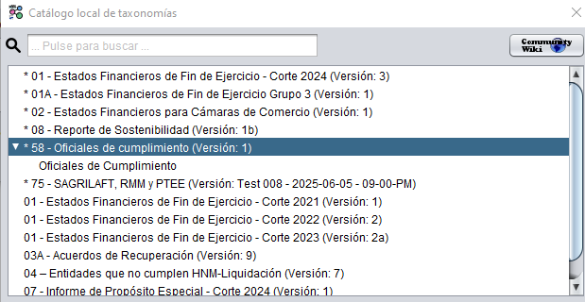

Nota: Al momento de desplegar el numeral 58 - Oficiales de Cumplimiento, deberá seleccionar: Informe de Oficiales de Cumplimiento, luego, hacer clic en OK.

4. DILIGENCIAMIENTO DEL NIT
Recuerde que antes de iniciar el diligenciamiento, el aplicativo solicitará que ingrese el NIT del Sujeto Obligado. Debe ingresar los 9 dígitos del NIT, sin puntos ni espacios y sin incluir el dígito de verificación y el año, mes y día correspondiente a la fecha de corte. Se requiere especial atención en la digitación del NIT, ya que, es el dato con el cual se ingresa la información a nuestra base de datos.

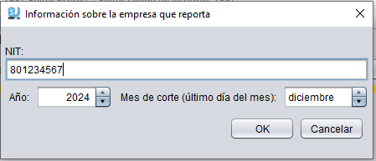
5. BOTÓN DE VALIDACIÓN
Para realizar esta acción cuenta con ícono de sumatoria, ubicado en la parte superior del aplicativo, el cual debe estar activado (en verde), tal como enseguida se muestra:
DESACTIVADO (En rojo) |  |  | ACTIVADO (en verde)
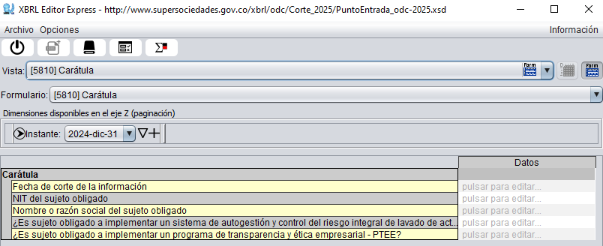
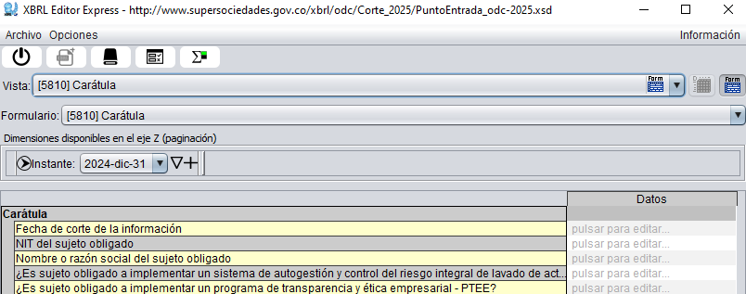

6. BOTÓN DE OPCIONES
Aunque el botón "Opciones" se encuentra disponible en la parte superior, su uso está reservado exclusivamente para casos en los que sea necesario modificar el NIT. Sugerimos evitar realizar otros cambios desde esta opción.


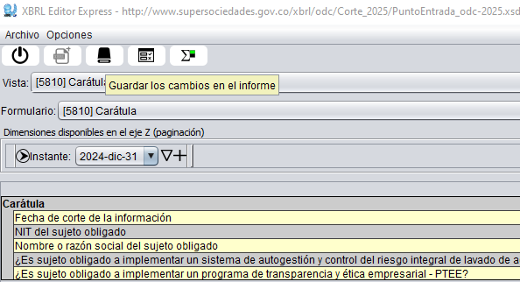
7. DILIGENCIAMIENTO EN ETAPAS
Recuerde que es posible cerrar y continuar diligenciando del informe cuantas veces quiera sin que se borren los datos, SIEMPRE Y CUANDO guarde los datos diligenciados cada vez que cierre.

5810 Carátula
[5810] Carátula

 | Este formulario, tiene como propósito conocer los datos básicos del Sujeto Obligado que designó al Oficial de Cumplimiento

 | TIPOS DE RESPUESTA
 | En esta sección encontrará los siguientes tipos de respuesta: i) Respuestas descriptivas. máximo 200 caracteres. Ii) Selección con una única opción de respuesta elegida de la lista desplegable correspondiente.

 |  | Datos
Carátula
 | Fecha de corte de la información |  | Diligencie así: año-mes-día (xxxx/xx/xx), debe corresponder a la fecha del acta donde el M.O, nombra el oficial de cumplimiento
 | NIT del sujeto obligado |  | Diligencie sin digito de verificación, ni puntos, comas u otros
 | Nombre o razón social del sujeto obligado |  | Respuesta descriptiva, nombre o razón social de la sociedad que diligencia.
 | ¿Es sujeto obligado a implementar un sistema de autogestión y control del riesgo integral de lavado de activos, financiación del terrorismo y financiamiento de la proliferación de armas de destrucción masiva- SAGRILAFT? |  |  | Única respuesta SI/NO seleccione de acuerdo a la realidad del Sujeto Obligado
 | ¿Es sujeto obligado a implementar un programa de transparencia y ética empresarial - PTEE?

5820 Información del oficial
010010 Representante legal, contador y revisor fiscal
[5820] Información del oficial de cumplimiento

Este formulario, tiene como propósito conocer los datos básicos sobre la designación y funciones del Oficial de Cumplimiento.

TIPOS DE RESPUESTA
Durante el diligenciamiento de esta sección, encontrará los siguientes tipos de respuesta: i) Asertiva: Opción de respuesta: SI/NO. ii) Listas desplegables con única opción de respuesta. iii) La opción "¿Cuál?", corresponde a una respuesta descriptiva de máximo 200 caracteres. . NOTA: El informe 58 – Oficiales de Cumplimiento esta diseñado para dos eventos la vinculación y desvinculación, por lo que el mismo genera los bloqueos pertinentes de acuerdo al escenario a reportar.

 |  |  |  |  | Información del oficial de cumplimiento
 |  |  |  |  | SAGRILAFT |  | PTEE
 |  |  |  |  | Principal | Suplente | Principal | Suplente
 | Información detallada del oficial de cumplimiento
 |  | Estado del nombramiento
 |  |  | Tipo de movimiento a reportar para el oficial de cumplimiento |  | 01. Vinculación | 01. Vinculación | 01. Vinculación | 01. Vinculación | Lista desplegable con única opción de respuesta - Seleccione de acuerdo a la realidad del Sujeto Obligado
 |  | Datos del oficial de cumplimiento
 |  |  | Nombres y apellidos |  |  |  |  |  | Respuesta descriptiva, nombre y apellidos completos del Oficial de Cumplimiento designado
 |  |  | Tipo de identificación |  |  |  |  |  | Lista desplegable con única opción de respuesta - Seleccione de acuerdo a la realidad del Sujeto Obligado
 |  |  | Número de identificación |  |  |  |  |  | Diligencie sin digito de verificación, ni puntos, comas u otros
 |  |  | Correo electrónico |  |  |  |  |  | Respuesta descriptiva, diligencie el correo electrónico de notificaciones del Oficial de Cumplimiento
 |  |  | Número de teléfono |  |  |  |  |  | Diligencie sin digito de verificación, ni puntos, comas u otros
 |  |  | Grupo étnico |  |  |  |  |  | Lista desplegable con única opción de respuesta - Seleccione de acuerdo a la realidad del Sujeto Obligado
 |  |  | Formación profesional |  |  |  |  |  | Lista desplegable con única opción de respuesta - Seleccione de acuerdo a la realidad del Sujeto Obligado
 |  |  | Número del acta de la junta directiva o máximo órgano social en la que consta la designación |  |  |  |  |  | Diligencie sin puntos, comas u otros
 |  |  | Fecha del acta de la junta directiva o máximo órgano social en la que consta la designación |  |  |  |  |  | Diligencie así: año-mes-día (xxxx/xx/xx), debe corresponder a la fecha de corte del informe 58
 |  | Criterios de idoneidad y experiencia
 |  |  | ¿El oficial de cumplimiento cuenta con mínimo seis meses de experiencia en el desempeño de cargos similares o encaminados a la administración y gestión de riesgos de LA/FT/FPADM? |  |  |  |  |  |  | Única respuesta SI/NO seleccione de acuerdo a la realidad del Sujeto Obligado. Único para SAGRILAFT
 |  |  | ¿Se acredita conocimiento en materia de administración del riesgo LA/FT/FPADM a través de especialización, cursos, diplomados, seminarios, congresos o cualquier otra similar?
 |  |  | ¿Se acredita que el oficial de cumplimiento cuenta con la idoneidad, experiencia y liderazgo requeridos para gestionar los riesgos establecidos en el capítulo XIII? |  |  |  |  |  | Única respuesta SI/NO seleccione de acuerdo a la realidad del Sujeto Obligado. Único para PTEE
 |  | Registro ante el SIREL administrado por la UIAF
 |  |  | ¿El oficial de cumplimiento se encuentra registrado ante el SIREL administrado por la UIAF? |  |  |  |  |  | Única respuesta SI/NO seleccione de acuerdo a la realidad del Sujeto Obligado. Único para SAGRILAFT. En caso de responder NO se deshabilita la pregunta siguiente.
 |  |  | Fecha de registro del oficial de cumplimiento en el SIREL |  |  |  |  |  | Diligencie así: año-mes-día (xxxx/xx/xx), no puede ser antes de la fecha de corte del informe 58
 |  | En caso de desvinculación
 |  |  | Fecha de la desvinculación del cargo de oficial de cumplimiento |  |  |  |  |  | Diligencie así: año-mes-día (xxxx/xx/xx), no puede ser posterior a la fecha de corte del informe 58
 |  |  | Motivos de la desvinculación del cargo de oficial de cumplimiento |  |  |  |  |  | Lista desplegable con única opción de respuesta - Seleccione de acuerdo a la realidad del Sujeto Obligado Habilitado únicamente cuando es desvinculación
 |  |  |  | ¿Cuál? |  |  |  |  | Si otras áreas lo realizan y no se encuentran en la lista, aquí deberá describir el área de manera genérica
 |  | Comentarios adicionales
 |  |  | Comentarios adicionales |  |  |  |  |  | Respuesta descriptiva.
 |  |  | ¿Autoriza el tratamiento de datos conforme a la Política de Tratamiento y Protección de Datos Personales en cumplimiento a la Ley 1581 de 2012, que puede ser consultada en el portal web de la Superintendencia de Sociedades? |  |  |  |  |  | Única respuesta SI/NO seleccione de acuerdo a la realidad del Sujeto Obligado |  | LEY DE PROTECCION DE DATOS

ACTUALIZACIÓN XBRL Express
ACTUALIZACIÓN DEL APLICATIVO XBRL Express

IMPORTANTE: En el vinculo adjunto se encuentra el documento con cuatro (4) pasos para la actualizacion del aplicativo XBRL Express

Actualizacion aplicativo XBRL Epress

